상품제안서
세인트나인 H 화이트 4구 에그세트 | 상품코드: S39545

 |  |  |  |  |  |  | 02-713-8555 | www.synergygift.co.kr
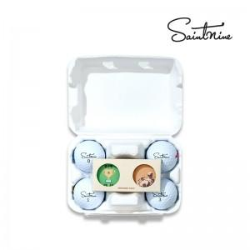

【상세/제작정보】 | <p><span style="font-size: 16px;">* 볼 + 볼마커 2P 단면 컬러인쇄 포함 단가입니다.</span></p><p><span style="font-size: 16px;">( 볼마커 2P 양면 컬러인쇄시 + 개당 400원추가 * 100개 이하 4만원 청구 )</span></p><p><span style="font-size: 16px;">&nbsp;고객센터 문의</span>&nbsp;&nbsp;</p>

【인쇄/포장옵션】 | 볼+볼마커2P 컬러인쇄 / 에그케이스

【공급단가】 | 수량 | 50~ | 100~ | 500~ | 1,000~ | 2,000~
*VAT별도 | 단가기본형 | 16,750원 | 16,480원 | 16,080원 | 15,670원 | 15,410원
 | 띠지형 | 17,750원 | 17,090원 | 16,680원 | 16,260원 | 15,980원

【상품 URL】 | https://www.synergygift.co.kr:443/src/goods_detail.php?gdno=39545

